考研常识
 | 34所分数线可以自己划定

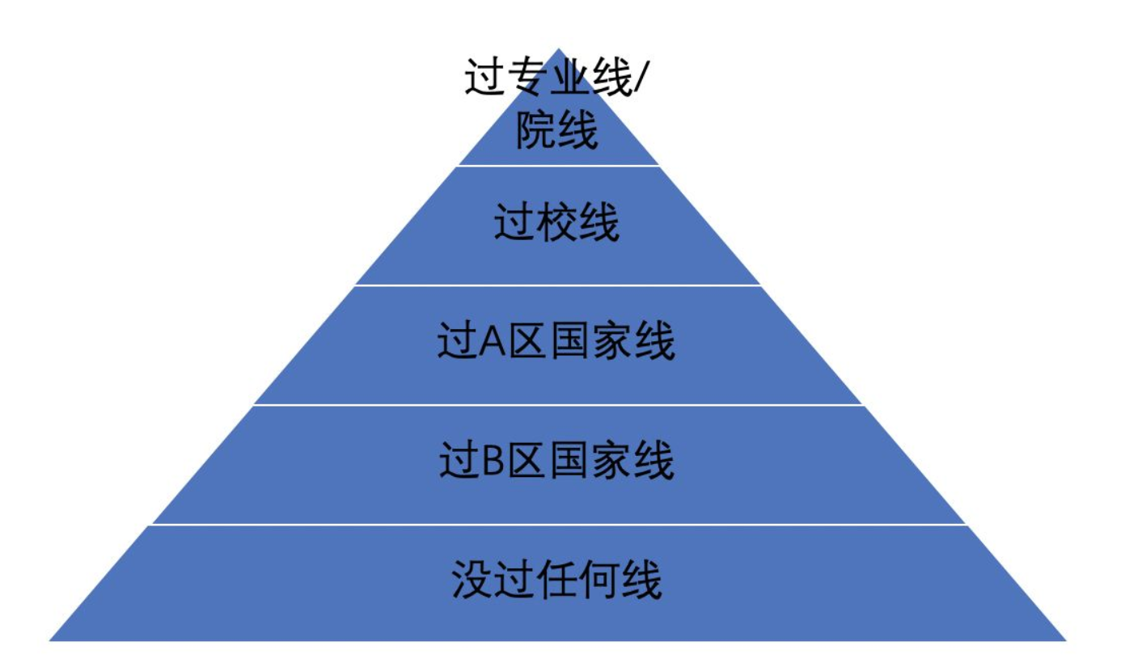
1 | 北京大学
2 | 清华大学 | 考研常识： | https://zhuanlan.zhihu.com/p/104185790
3 | 上海交通大学
4 | 大连理工大学
5 | 中国科学技术大学 |  |  | A类考生指的是报考一区的考生；
6 | 山东大学 |  |  | 一区：北京、天津、上海、江苏、浙江、福建、山东、河南、湖北、湖南、广东、河北、山西、辽宁、吉林、黑龙江、安徽、江西、重庆、四川、陕西21省(直辖市)
7 | 复旦大学
8 | 中国人民大学 |  |  | B类考生指的是报考二区的考生
9 | 北京航空航天大学 |  |  | 二区：内蒙古、广西、海南、贵州、云南、西藏、甘肃、青海、宁夏、新疆10省(自治区)
10 | 北京理工大学
11 | 天津大学
12 | 南开大学
13 | 中国农业大学 |  |  | 调剂：
14 | 北京师范大学 |  |  | 学校专业线未过，过校线，往本校调
15 | 哈尔滨工业大学 |  |  | 校线未过，过A区，往A区调
16 | 吉林大学 |  |  | A区未过，过B区，往B区调
17 | 同济大学 |  |  | 其他没戏
18 | 南京大学
19 | 华中科技大知学 |  |  | 专业课可以自主出题，34所高校题难度会大于其他，所以可能会被优先调剂
20 | 西安交通大学
21 | 东北大学
22 | 东南大学
23 | 浙江大学
24 | 华南理工大学
25 | 西北工业大学
26 | 厦门大学
27 | 湖南大学
28 | 武汉大学
29 | 兰州大学
30 | 电子科技大学
31 | 中山大学
32 | 中南大学
33 | 重庆大学
34 | 四川大学

在职研究生
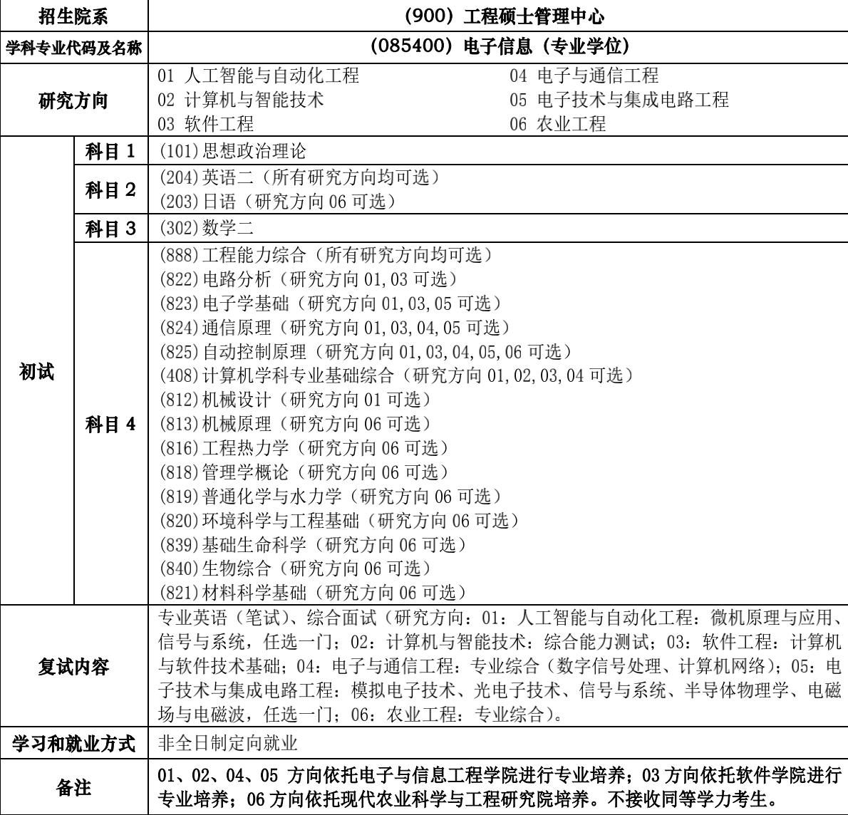

在职研究生已取消，改为以下两种形式

 |  | 同等学力 | 非全 | 全日制
 | 报考条件 | 本科学历+学位 | 本科学历 部分专业需要本科毕业三年 | 本科学历
 | 考试形式 | 先上课后考试 | 面向上班族： 12月联考、学校复试、考上上学，周末课程 （报名时间10月份，考试时间12月份） | 面向应届生： 12月联考、学校复试、考上上学，周一到周五课程
 | 毕业获得证 | 结业证+硕士学位 | 非全日制硕士研究生学历证+硕士学位证 （也有单证） | 硕士研究生学历证+硕士学位证
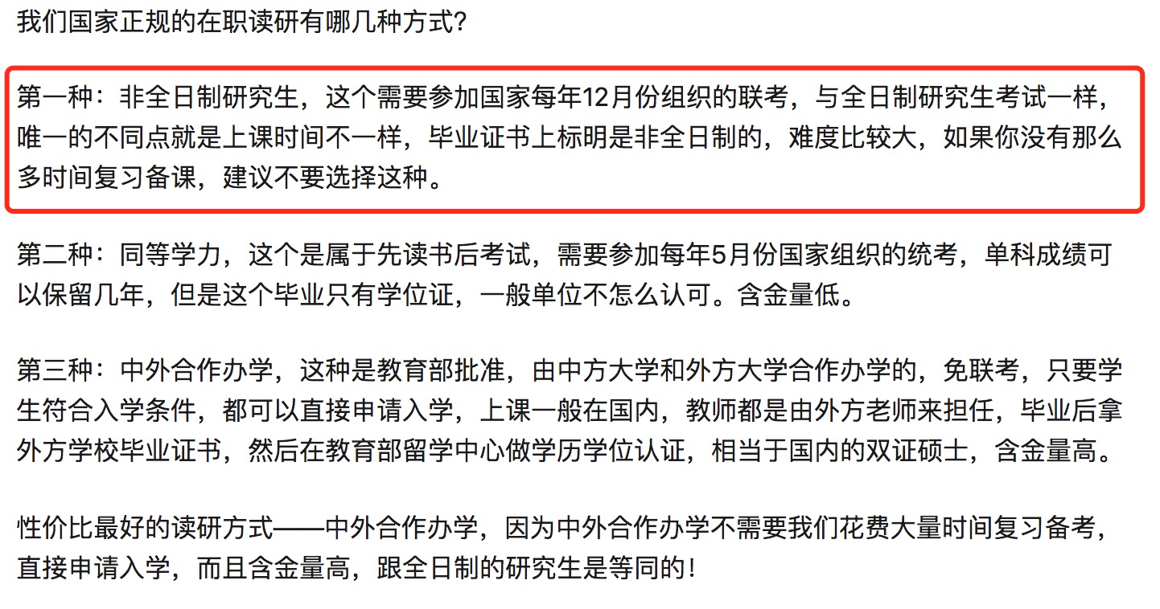
 | 费用 | 1.5w-3w | 5万以上
 | 难度 | 易 | 难 | 难
 | 学习时间 |  | 3年 | 3年
 | 学习方式 |  | 脱产读非全 边工作，边读研 集中上课：集中1-2个月安排课程
 | 趋势 |  | 2019/6第一届毕业 国家政策明确规定，“其学历学位证书具有同等法律地位和相同效力”，在职研究生证书的含金量还是有较高的价值。

上交大
 | https://yzb.sjtu.edu.cn/zsjz/ssszs.htm
 | https://yzb.sjtu.edu.cn/info/1022/2464.htm

专业 | 电子信息 | 非全日制-计算机与大数据技术

问题 | 报考条件，
 | 怎么报考，
 | 什么时候考，
 | 上课形式和学费

同济大学

 | https://yz.tongji.edu.cn/info/1018/1548.htm

上海相关大学
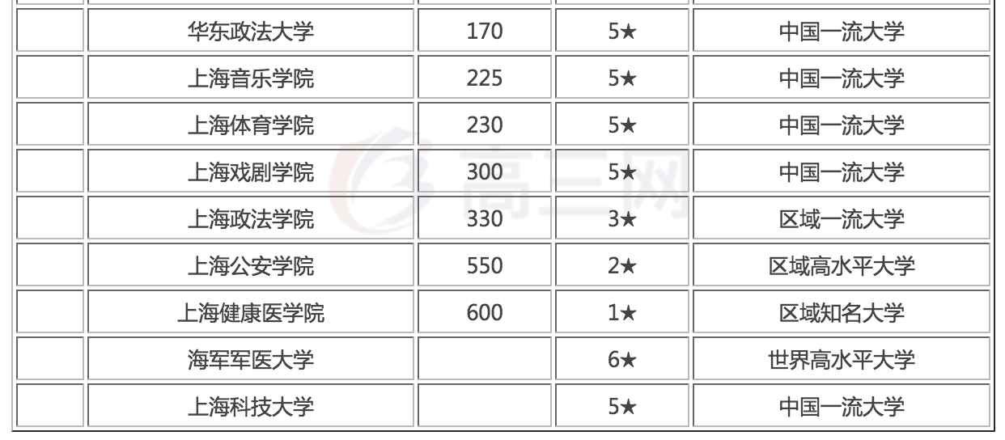
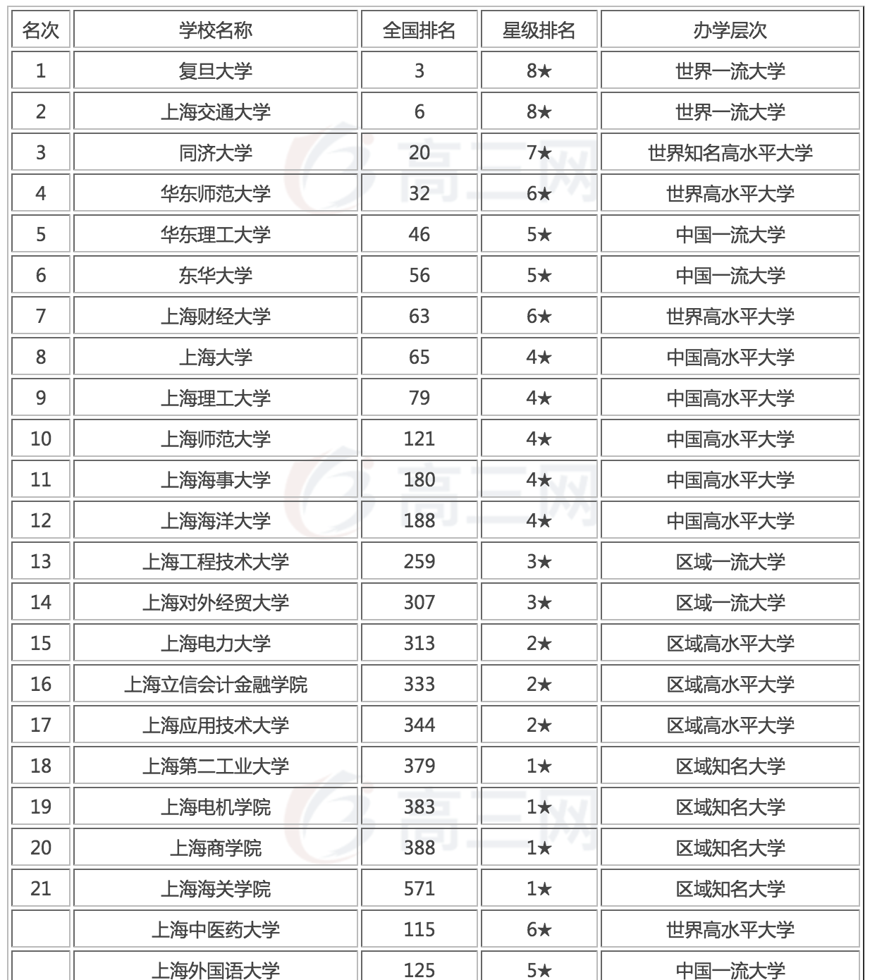

 |  |  | 联系人
上海交通大学 | 报名需要学位 | https://yzb.sjtu.edu.cn/zsjz/ssszs.htm
上海复旦大学 | 报名需要学位
同济大学 | 报名需要学位 | https://yz.tongji.edu.cn/info/1018/1548.htm
华东师范大学 | 报名需要学位 | https://yjszs.ecnu.edu.cn/system/yjszsxx_detail.asp?id=201909112011006315165510769
华东理工大学 | 报名需要学位 | http://gschool.ecust.edu.cn/2019/0914/c7962a97650/page.htm
华东大学
上海大学 | 非全-没有计算机专业 | http://yjszs.shu.edu.cn/zsjz.htm
上海理工大学 | 报名需要学位 | http://yz.usst.edu.cn/
上海师范大学 | 无非全 | http://yjsc.shnu.edu.cn/17204/list.htm
上海科技大学 | 无非全
上海东华大学 | 报名需要学位 | http://yjszs.dhu.edu.cn/8890/list.htm
上海对外经贸大学 | 报名需要学位 | http://yz.kaoyan.com/shift/jianzhang/5d7b10105bf2c.html
上海应用技术大学 | 模糊，没有计算机相关专业 | https://gs.sit.edu.cn/2019/0824/c5706a178073/page.htm
上海第二工业大学 | 无非全 | http://yjs.sspu.edu.cn/qsgz/qsjz/63878.htm

http://www.kaoyan.com/jianzhang/5d0b2ae439b85.html

联系方式
同济大学 | https://yz.tongji.edu.cn/info/1031/1870.htm
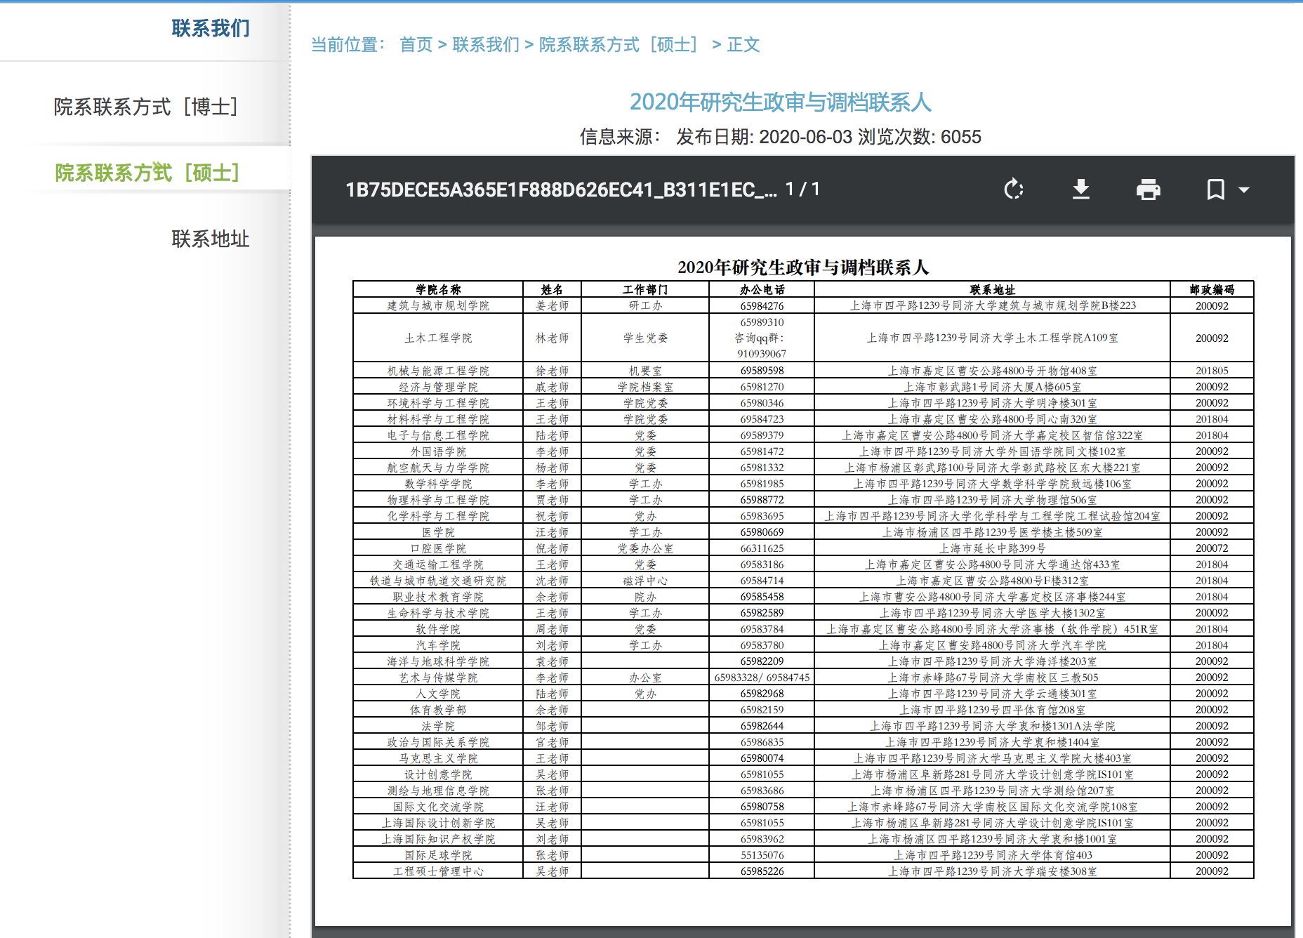

华东理工大学
 | http://gschool.ecust.edu.cn/2020/0508/c7962a106618/page.htm

华东师范大学
 | https://yjszs.ecnu.edu.cn/system/zsdwlxr_list.asp

上海大学
 | http://yjszs.shu.edu.cn/info/1111/4935.htm

上海理工大学
 | http://yz.usst.edu.cn/_upload/article/files/46/8d/9a85b7c7451c9b5a3c88df5ab567/426e42e5-2c45-465f-822d-71e3d9394fbf.pdf

上海东华大学
 | http://yjszs.dhu.edu.cn/0f/67/c8890a200551/page.htm
 | http://yjszs.dhu.edu.cn/63/9f/c8890a222111/page.htm

